Test Report
UNIT TEST REPORT

Project Name | Zalo Faker |  | Creator |  | ChatGPT
Project Code | Module01 |  | Reviewer/Approver |  | TBD
Document Code | ZLF-UT-002 |  | Issue Date |  | 29/05/2026
Notes | Bộ test case cho 9 chức năng: đăng ký, video call, tạo nhóm, tóm tắt trò chuyện, thêm bạn bè, tạo bình chọn, thu hồi tin nhắn, đăng tải khoảnh khắc, gửi âm thanh. Trạng thái để Untested do chưa execute trên môi trường thật.

No | Function code | Passed | Failed | Untested | N | A | B | Total Test Cases
1 | UT Lab 1 | 0 | 0 | 9 | 1 | 7 | 1 | 9
2 | UT Lab 2 | 0 | 0 | 9 | 4 | 3 | 2 | 9
3 | UT Lab 3 | 0 | 0 | 8 | 2 | 3 | 3 | 8
4 | UT Lab 4 | 0 | 0 | 8 | 4 | 3 | 1 | 8
5 | UT Lab 5 | 0 | 0 | 9 | 4 | 5 | 0 | 9
6 | UT Lab 6 | 0 | 0 | 9 | 2 | 4 | 3 | 9
7 | UT Lab 7 | 0 | 0 | 8 | 4 | 3 | 1 | 8
8 | UT Lab 8 | 0 | 0 | 8 | 4 | 2 | 2 | 8
9 | UT Lab 9 | 0 | 0 | 8 | 4 | 2 | 2 | 8
Total |  | 0 | 0 | 76 | 29 | 32 | 15 | 76

Passed Percent
Passed |  | 1 | 1 | 1
Failed
Untested
Test Type
N |  | 1 | 1 | 1
A
B

UT Lab 1
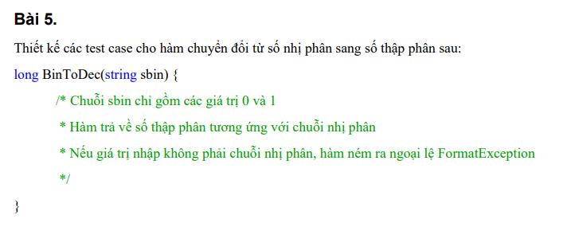
Function Code |  | F01_REGISTER | Function Name |  |  |  |  |  | Đăng ký
Created By |  | ChatGPT | Executed By |  |  |  |  |  | TBD
Lines of code |  |  | Lack of test cases
Test requirement |  | Kiểm chứng chức năng đăng ký tài khoản
Passed |  | Failed | Untested |  |  |  |  |  | N/A/B |  |  | Total Test Cases
0 |  | 0 | 9 |  |  |  |  |  | 1 | 7 | 1 | 9

 |  |  | UTCID01 | UTCID02 | UTCID03 | UTCID04 | UTCID05 | UTCID06 | UTCID07 | UTCID08 | UTCID09
Condition | Precondition
 |  | Người dùng chưa đăng nhập; SMS/OTP, API và database hoạt động
 | Input
 |  | Tên test | Đăng ký hợp lệ bằng số điện thoại | Bỏ trống số điện thoại/email | Số điện thoại sai định dạng | Tài khoản đã tồn tại | Mật khẩu yếu | Xác nhận mật khẩu không khớp | OTP sai hoặc hết hạn | Gửi lại OTP | Mất mạng khi đăng ký
 |  | Bước thực hiện | Mở Đăng ký > nhập thông tin hợp lệ > nhập OTP đúng > xác nhận | Để trống định danh > nhập các trường còn lại > nhấn Đăng ký | Nhập số điện thoại chứa chữ/ký tự lạ > nhấn Đăng ký | Nhập số điện thoại/email đã đăng ký > nhấn Đăng ký | Nhập mật khẩu dưới policy > nhấn Đăng ký | Nhập password và confirm khác nhau > nhấn Đăng ký | Sau khi nhận OTP, nhập mã sai/hết hạn > xác nhận | Chờ hết countdown > nhấn Gửi lại OTP | Tắt mạng > nhập dữ liệu hợp lệ > nhấn Đăng ký
 |  | Dữ liệu test | Phone 0901234567; Password Abc12345; OTP đúng | Phone/Email rỗng | 09abc123 | Phone đã có trong database | Password 123 | Abc12345 / Abc12346 | OTP 000000 | Countdown 60 giây | Network offline

Confirm | Return
 |  | Expected result | Tài khoản được tạo và chuyển vào màn hình chính | Không gửi request đăng ký, focus trường bắt buộc | Hệ thống chặn đăng ký | Không tạo tài khoản trùng | Không gửi OTP, báo lỗi mật khẩu | Không tạo tài khoản | Tài khoản chưa được kích hoạt | OTP mới được gửi, countdown chạy lại | Không tạo dữ liệu sai, cho phép thử lại
 |  | Expected message | Đăng ký thành công | Số điện thoại hoặc email là bắt buộc | Số điện thoại không hợp lệ | Tài khoản đã tồn tại | Mật khẩu phải có ít nhất 6 ký tự | Mật khẩu xác nhận không khớp | Mã OTP không hợp lệ hoặc đã hết hạn | Mã OTP mới đã được gửi | Không thể kết nối. Vui lòng thử lại

 | Exception
 |  | Xử lý lỗi nếu có | Không thay đổi dữ liệu sai; hiển thị lỗi rõ ràng và ghi log/API response để debug. | Không thay đổi dữ liệu sai; hiển thị lỗi rõ ràng và ghi log/API response để debug. | Không thay đổi dữ liệu sai; hiển thị lỗi rõ ràng và ghi log/API response để debug. | Không thay đổi dữ liệu sai; hiển thị lỗi rõ ràng và ghi log/API response để debug. | Không thay đổi dữ liệu sai; hiển thị lỗi rõ ràng và ghi log/API response để debug. | Không thay đổi dữ liệu sai; hiển thị lỗi rõ ràng và ghi log/API response để debug. | Không thay đổi dữ liệu sai; hiển thị lỗi rõ ràng và ghi log/API response để debug. | Không thay đổi dữ liệu sai; hiển thị lỗi rõ ràng và ghi log/API response để debug. | Không thay đổi dữ liệu sai; hiển thị lỗi rõ ràng và ghi log/API response để debug.

 | Log message
 |  | Thông báo/log mong đợi | Đăng ký thành công | Số điện thoại hoặc email là bắt buộc | Số điện thoại không hợp lệ | Tài khoản đã tồn tại | Mật khẩu phải có ít nhất 6 ký tự | Mật khẩu xác nhận không khớp | Mã OTP không hợp lệ hoặc đã hết hạn | Mã OTP mới đã được gửi | Không thể kết nối. Vui lòng thử lại

Result | Type(N : Normal, A : Abnormal, B : Boundary) |  | N | A | A | A | A | A | A | B | A
 | Passed/Failed |  | U | U | U | U | U | U | U | U | U
 | Executed Date
 | Defect ID
 | Note |  | Untested - cần execute trên môi trường thật | Untested - cần execute trên môi trường thật | Untested - cần execute trên môi trường thật | Untested - cần execute trên môi trường thật | Untested - cần execute trên môi trường thật | Untested - cần execute trên môi trường thật | Untested - cần execute trên môi trường thật | Untested - cần execute trên môi trường thật | Untested - cần execute trên môi trường thật

UT Lab 2
Function Code |  | F02_VIDEO_CALL | Function Name |  |  |  |  |  | Video call
Created By |  | ChatGPT | Executed By |  |  |  |  |  | TBD
Lines of code |  |  | Lack of test cases
Test requirement |  | Kiểm chứng chức năng gọi video
Passed |  | Failed | Untested |  |  |  |  |  | N/A/B |  |  | Total Test Cases
0 |  | 0 | 9 |  |  |  |  |  | 4 | 3 | 2 | 9
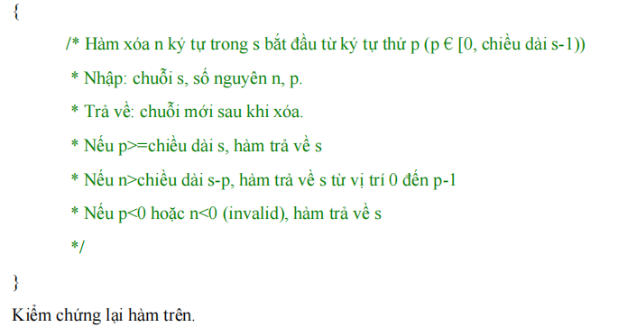
 |  |  | UTCID01 | UTCID02 | UTCID03 | UTCID04 | UTCID05 | UTCID06 | UTCID07 | UTCID08 | UTCID09
Condition | Precondition
 |  | Hai tài khoản đã là bạn bè; thiết bị có camera, micro và mạng ổn định
 | Input
 |  | Tên test | Bắt đầu video call thành công | Người nhận từ chối | Không trả lời đến timeout | Từ chối quyền camera | Từ chối quyền microphone | Bật tắt micro/camera | Mạng yếu trong cuộc gọi | Kết thúc cuộc gọi | Gọi qua hai mạng khác nhau
 |  | Bước thực hiện | Mở chat > nhấn gọi video > người nhận chấp nhận | Caller gọi video > Receiver nhấn Từ chối | Caller gọi video > chờ hết thời gian ringing | Bắt đầu call > chọn Deny quyền camera | Bắt đầu call > chọn Deny quyền micro | Trong cuộc gọi, nhấn mute/unmute và bật/tắt camera | Đang call > giảm băng thông/ngắt mạng ngắn > khôi phục | Một bên nhấn Kết thúc | Thực hiện call web-mobile hoặc hai thiết bị khác mạng
 |  | Dữ liệu test | Caller A; Receiver B online | Receiver online | Receiver không thao tác | Camera permission denied | Micro permission denied | Call connected | Packet loss/high latency | Call connected | TURN turn:taklo.duckdns.org:3478

Confirm | Return
 |  | Expected result | Hai bên thấy video và nghe âm thanh | Caller thấy trạng thái bị từ chối, phòng call đóng | Cuộc gọi tự kết thúc, không treo session | Không bật video, hiển thị hướng dẫn cấp quyền | Không gửi âm thanh, báo lỗi quyền micro | Trạng thái media cập nhật ở cả hai bên | UI báo reconnect, call phục hồi hoặc kết thúc rõ ràng | Hai bên rời phòng, camera/micro được giải phóng | Media vẫn truyền được khi cần relay TURN
 |  | Expected message | Cuộc gọi đã kết nối | Cuộc gọi bị từ chối | Người nhận không trả lời | Không có quyền truy cập camera | Không có quyền truy cập micro | Đã cập nhật thiết bị | Đang kết nối lại | Cuộc gọi đã kết thúc | Cuộc gọi đã kết nối

 | Exception
 |  | Xử lý lỗi nếu có | Không thay đổi dữ liệu sai; hiển thị lỗi rõ ràng và ghi log/API response để debug. | Không thay đổi dữ liệu sai; hiển thị lỗi rõ ràng và ghi log/API response để debug. | Không thay đổi dữ liệu sai; hiển thị lỗi rõ ràng và ghi log/API response để debug. | Không thay đổi dữ liệu sai; hiển thị lỗi rõ ràng và ghi log/API response để debug. | Không thay đổi dữ liệu sai; hiển thị lỗi rõ ràng và ghi log/API response để debug. | Không thay đổi dữ liệu sai; hiển thị lỗi rõ ràng và ghi log/API response để debug. | Không thay đổi dữ liệu sai; hiển thị lỗi rõ ràng và ghi log/API response để debug. | Không thay đổi dữ liệu sai; hiển thị lỗi rõ ràng và ghi log/API response để debug. | Không thay đổi dữ liệu sai; hiển thị lỗi rõ ràng và ghi log/API response để debug.

 | Log message
 |  | Thông báo/log mong đợi | Cuộc gọi đã kết nối | Cuộc gọi bị từ chối | Người nhận không trả lời | Không có quyền truy cập camera | Không có quyền truy cập micro | Đã cập nhật thiết bị | Đang kết nối lại | Cuộc gọi đã kết thúc | Cuộc gọi đã kết nối

Result | Type(N : Normal, A : Abnormal, B : Boundary) |  | N | N | A | A | A | N | B | N | B
 | Passed/Failed |  | U | U | U | U | U | U | U | U | U
 | Executed Date
 | Defect ID
 | Note |  | Untested - cần execute trên môi trường thật | Untested - cần execute trên môi trường thật | Untested - cần execute trên môi trường thật | Untested - cần execute trên môi trường thật | Untested - cần execute trên môi trường thật | Untested - cần execute trên môi trường thật | Untested - cần execute trên môi trường thật | Untested - cần execute trên môi trường thật | Untested - cần execute trên môi trường thật

UT Lab 3
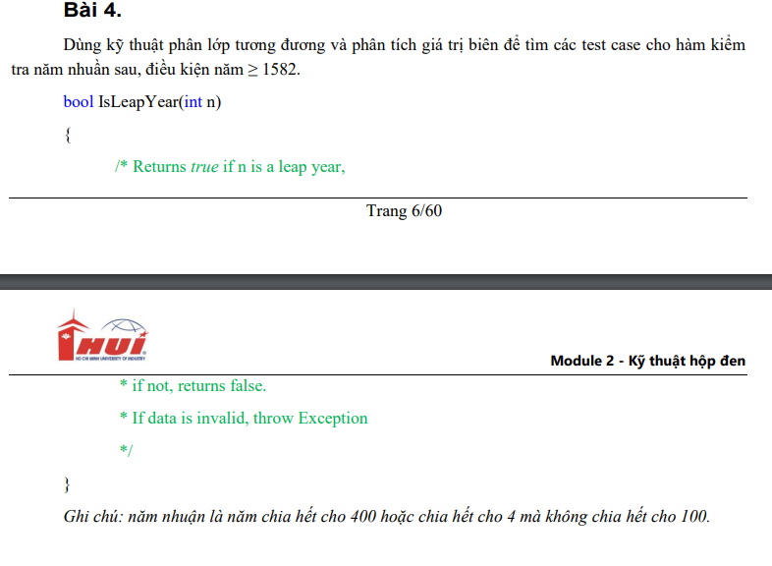
Function Code |  | F03_CREATE_GROUP | Function Name |  |  |  |  |  | Tạo nhóm
Created By |  | ChatGPT | Executed By |  |  |  |  |  | TBD
Lines of code |  |  | Lack of test cases
Test requirement |  | Kiểm chứng chức năng tạo nhóm chat
Passed |  | Failed | Untested |  |  |  |  |  | N/A/B |  |  | Total Test Cases
0 |  | 0 | 8 |  |  |  |  |  | 2 | 3 | 3 | 8

 |  |  | UTCID01 | UTCID02 | UTCID03 | UTCID04 | UTCID05 | UTCID06 | UTCID07 | UTCID08
Condition | Precondition
 |  | Người dùng đã đăng nhập và có danh sách bạn bè
 | Input
 |  | Tên test | Tạo nhóm hợp lệ | Bỏ trống tên nhóm | Không chọn thành viên | Dưới số lượng tối thiểu | Tên nhóm đạt giới hạn tối đa | Tên nhóm vượt giới hạn | Thêm avatar nhóm | Mất mạng khi tạo nhóm
 |  | Bước thực hiện | Nhấn Tạo nhóm > nhập tên > chọn thành viên > nhấn Tạo | Chọn thành viên nhưng để trống tên > nhấn Tạo | Nhập tên nhóm > không chọn thành viên > nhấn Tạo | Chỉ chọn 1 thành viên nếu rule yêu cầu 2+ > nhấn Tạo | Nhập tên đúng max length > tạo nhóm | Nhập tên vượt max length > nhấn Tạo | Chọn ảnh đại diện hợp lệ > tạo nhóm | Tắt mạng > submit dữ liệu hợp lệ
 |  | Dữ liệu test | Tên Team QA; members B,C | Tên nhóm rỗng | Members rỗng | Members B | Tên 50 ký tự | Tên 51+ ký tự | Avatar png/jpg | Network offline

Confirm | Return
 |  | Expected result | Nhóm được tạo và hiện trong danh sách chat | Không tạo nhóm | Không tạo nhóm | Không tạo nhóm nếu chưa đủ điều kiện | Nhóm được tạo, tên hiển thị đủ | Hệ thống chặn hoặc giới hạn input | Avatar hiển thị đúng ở danh sách và header nhóm | Không tạo nhóm trùng, có trạng thái retry
 |  | Expected message | Tạo nhóm thành công | Tên nhóm là bắt buộc | Vui lòng chọn thành viên | Nhóm cần tối thiểu 2 thành viên | Tạo nhóm thành công | Tên nhóm vượt quá độ dài cho phép | Tạo nhóm thành công | Không thể tạo nhóm. Vui lòng thử lại

 | Exception
 |  | Xử lý lỗi nếu có | Không thay đổi dữ liệu sai; hiển thị lỗi rõ ràng và ghi log/API response để debug. | Không thay đổi dữ liệu sai; hiển thị lỗi rõ ràng và ghi log/API response để debug. | Không thay đổi dữ liệu sai; hiển thị lỗi rõ ràng và ghi log/API response để debug. | Không thay đổi dữ liệu sai; hiển thị lỗi rõ ràng và ghi log/API response để debug. | Không thay đổi dữ liệu sai; hiển thị lỗi rõ ràng và ghi log/API response để debug. | Không thay đổi dữ liệu sai; hiển thị lỗi rõ ràng và ghi log/API response để debug. | Không thay đổi dữ liệu sai; hiển thị lỗi rõ ràng và ghi log/API response để debug. | Không thay đổi dữ liệu sai; hiển thị lỗi rõ ràng và ghi log/API response để debug.

 | Log message
 |  | Thông báo/log mong đợi | Tạo nhóm thành công | Tên nhóm là bắt buộc | Vui lòng chọn thành viên | Nhóm cần tối thiểu 2 thành viên | Tạo nhóm thành công | Tên nhóm vượt quá độ dài cho phép | Tạo nhóm thành công | Không thể tạo nhóm. Vui lòng thử lại

Result | Type(N : Normal, A : Abnormal, B : Boundary) |  | N | A | A | B | B | B | N | A
 | Passed/Failed |  | U | U | U | U | U | U | U | U
 | Executed Date
 | Defect ID
 | Note |  | Untested - cần execute trên môi trường thật | Untested - cần execute trên môi trường thật | Untested - cần execute trên môi trường thật | Untested - cần execute trên môi trường thật | Untested - cần execute trên môi trường thật | Untested - cần execute trên môi trường thật | Untested - cần execute trên môi trường thật | Untested - cần execute trên môi trường thật

UT Lab 4
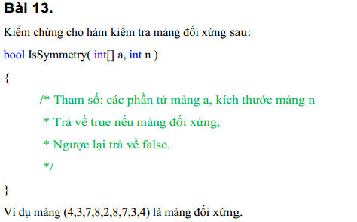
Function Code |  | F04_CHAT_SUMMARY | Function Name |  |  |  |  |  | Tóm tắt trò chuyện
Created By |  | ChatGPT | Executed By |  |  |  |  |  | TBD
Lines of code |  |  | Lack of test cases
Test requirement |  | Kiểm chứng chức năng tóm tắt trò chuyện
Passed |  | Failed | Untested |  |  |  |  |  | N/A/B |  |  | Total Test Cases
0 |  | 0 | 8 |  |  |  |  |  | 4 | 3 | 1 | 8

 |  |  | UTCID01 | UTCID02 | UTCID03 | UTCID04 | UTCID05 | UTCID06 | UTCID07 | UTCID08
Condition | Precondition
 |  | Người dùng có quyền xem chat; dịch vụ tóm tắt hoạt động
 | Input
 |  | Tên test | Tóm tắt chat có nhiều tin nhắn | Chat rỗng | Chat rất dài | Chat có ảnh/file | Tin nhắn có emoji/slang | Dịch vụ tóm tắt timeout | Không có quyền xem chat | Tóm tắt lại sau tin mới
 |  | Bước thực hiện | Mở chat > chọn Tóm tắt trò chuyện | Mở chat chưa có tin nhắn > chọn Tóm tắt | Chọn tóm tắt ở đoạn chat dài | Chọn tóm tắt đoạn chat có media và caption | Chọn tóm tắt chat có emoji, viết tắt, tiếng Việt | Chọn Tóm tắt khi service lỗi/timeout | Gọi tóm tắt bằng chat id không thuộc user | Có summary cũ > gửi thêm tin > chọn Tóm tắt lại
 |  | Dữ liệu test | 20+ tin nhắn tiếng Việt | No messages | 1000+ messages | Text + ảnh/file | Text có dấu, emoji | API timeout/5xx | Unauthorized chat id | New messages

Confirm | Return
 |  | Expected result | Hiển thị bản tóm tắt đúng ý chính | Không gọi xử lý thừa, báo chưa có nội dung | Không treo UI, xử lý theo giới hạn hệ thống | Không lỗi vì media, ưu tiên nội dung text/caption | Không lỗi mã hóa, giữ đúng ý chính | UI báo lỗi, cho phép thử lại | Từ chối truy cập, không lộ nội dung | Summary được cập nhật
 |  | Expected message | Tóm tắt đã sẵn sàng | Chưa có nội dung để tóm tắt | Tóm tắt đã sẵn sàng | Tóm tắt đã sẵn sàng | Tóm tắt đã sẵn sàng | Không thể tóm tắt lúc này | Bạn không có quyền truy cập cuộc trò chuyện | Tóm tắt đã được cập nhật

 | Exception
 |  | Xử lý lỗi nếu có | Không thay đổi dữ liệu sai; hiển thị lỗi rõ ràng và ghi log/API response để debug. | Không thay đổi dữ liệu sai; hiển thị lỗi rõ ràng và ghi log/API response để debug. | Không thay đổi dữ liệu sai; hiển thị lỗi rõ ràng và ghi log/API response để debug. | Không thay đổi dữ liệu sai; hiển thị lỗi rõ ràng và ghi log/API response để debug. | Không thay đổi dữ liệu sai; hiển thị lỗi rõ ràng và ghi log/API response để debug. | Không thay đổi dữ liệu sai; hiển thị lỗi rõ ràng và ghi log/API response để debug. | Không thay đổi dữ liệu sai; hiển thị lỗi rõ ràng và ghi log/API response để debug. | Không thay đổi dữ liệu sai; hiển thị lỗi rõ ràng và ghi log/API response để debug.

 | Log message
 |  | Thông báo/log mong đợi | Tóm tắt đã sẵn sàng | Chưa có nội dung để tóm tắt | Tóm tắt đã sẵn sàng | Tóm tắt đã sẵn sàng | Tóm tắt đã sẵn sàng | Không thể tóm tắt lúc này | Bạn không có quyền truy cập cuộc trò chuyện | Tóm tắt đã được cập nhật

Result | Type(N : Normal, A : Abnormal, B : Boundary) |  | N | A | B | N | N | A | A | N
 | Passed/Failed |  | U | U | U | U | U | U | U | U
 | Executed Date
 | Defect ID
 | Note |  | Untested - cần execute trên môi trường thật | Untested - cần execute trên môi trường thật | Untested - cần execute trên môi trường thật | Untested - cần execute trên môi trường thật | Untested - cần execute trên môi trường thật | Untested - cần execute trên môi trường thật | Untested - cần execute trên môi trường thật | Untested - cần execute trên môi trường thật

UT Lab 8
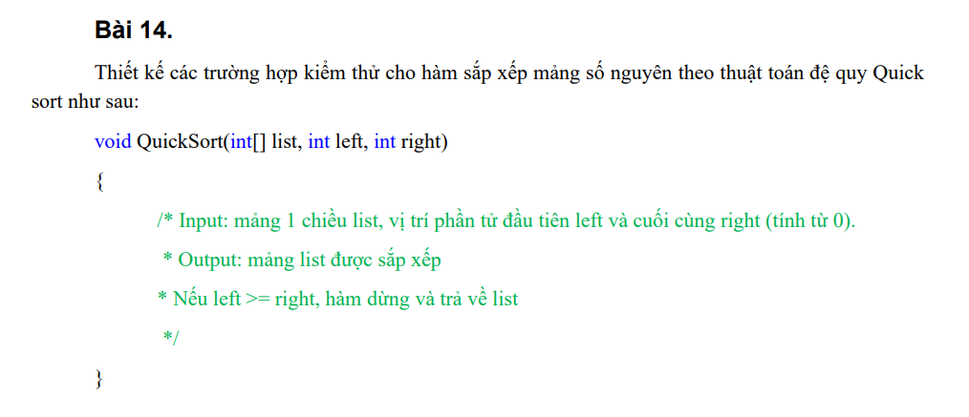
Function Code |  | F08_POST_MOMENT | Function Name |  |  |  |  |  | Đăng tải khoảnh khắc
Created By |  | ChatGPT | Executed By |  |  |  |  |  | TBD
Lines of code |  |  | Lack of test cases
Test requirement |  | Kiểm chứng chức năng đăng tải khoảnh khắc
Passed |  | Failed | Untested |  |  |  |  |  | N/A/B |  |  | Total Test Cases
0 |  | 0 | 8 |  |  |  |  |  | 4 | 2 | 2 | 8

 |  |  | UTCID01 | UTCID02 | UTCID03 | UTCID04 | UTCID05 | UTCID06 | UTCID07 | UTCID08
Condition | Precondition
 |  | Người dùng đã đăng nhập và có quyền đọc media
 | Input
 |  | Tên test | Đăng ảnh kèm caption | Đăng video hợp lệ | Đăng chỉ có text | Media vượt dung lượng | Định dạng không hỗ trợ | Caption vượt giới hạn | Quyền riêng tư người xem | Mất mạng khi upload
 |  | Bước thực hiện | Mở Khoảnh khắc > chọn ảnh > nhập caption > đăng | Chọn video trong giới hạn > đăng | Nhập text không chọn media > đăng | Chọn file quá lớn > đăng | Chọn file không phải ảnh/video hợp lệ | Nhập caption max+1 > đăng | Chọn audience cụ thể > đăng | Bắt đầu đăng media > ngắt mạng
 |  | Dữ liệu test | JPG/PNG hợp lệ | MP4 trong giới hạn | Caption only | File > max size | File .exe/.heic không hỗ trợ | Caption quá dài | Bạn bè/Chỉ mình tôi | Offline during upload

Confirm | Return
 |  | Expected result | Bài đăng xuất hiện trên timeline | Video upload thành công và phát được | Tạo moment text hoặc chặn theo rule rõ ràng | Không upload file quá giới hạn | Từ chối file | Không đăng hoặc giới hạn input | Moment chỉ hiển thị đúng đối tượng | Upload failed rõ ràng, không tạo bài lỗi
 |  | Expected message | Đăng khoảnh khắc thành công | Đăng khoảnh khắc thành công | Đăng khoảnh khắc thành công | Tệp vượt quá giới hạn cho phép | Định dạng tệp không được hỗ trợ | Nội dung vượt quá độ dài cho phép | Đăng khoảnh khắc thành công | Đăng khoảnh khắc thất bại

 | Exception
 |  | Xử lý lỗi nếu có | Không thay đổi dữ liệu sai; hiển thị lỗi rõ ràng và ghi log/API response để debug. | Không thay đổi dữ liệu sai; hiển thị lỗi rõ ràng và ghi log/API response để debug. | Không thay đổi dữ liệu sai; hiển thị lỗi rõ ràng và ghi log/API response để debug. | Không thay đổi dữ liệu sai; hiển thị lỗi rõ ràng và ghi log/API response để debug. | Không thay đổi dữ liệu sai; hiển thị lỗi rõ ràng và ghi log/API response để debug. | Không thay đổi dữ liệu sai; hiển thị lỗi rõ ràng và ghi log/API response để debug. | Không thay đổi dữ liệu sai; hiển thị lỗi rõ ràng và ghi log/API response để debug. | Không thay đổi dữ liệu sai; hiển thị lỗi rõ ràng và ghi log/API response để debug.

 | Log message
 |  | Thông báo/log mong đợi | Đăng khoảnh khắc thành công | Đăng khoảnh khắc thành công | Đăng khoảnh khắc thành công | Tệp vượt quá giới hạn cho phép | Định dạng tệp không được hỗ trợ | Nội dung vượt quá độ dài cho phép | Đăng khoảnh khắc thành công | Đăng khoảnh khắc thất bại

Result | Type(N : Normal, A : Abnormal, B : Boundary) |  | N | N | N | B | A | B | N | A
 | Passed/Failed |  | U | U | U | U | U | U | U | U
 | Executed Date
 | Defect ID
 | Note |  | Untested - cần execute trên môi trường thật | Untested - cần execute trên môi trường thật | Untested - cần execute trên môi trường thật | Untested - cần execute trên môi trường thật | Untested - cần execute trên môi trường thật | Untested - cần execute trên môi trường thật | Untested - cần execute trên môi trường thật | Untested - cần execute trên môi trường thật

UT Lab 9
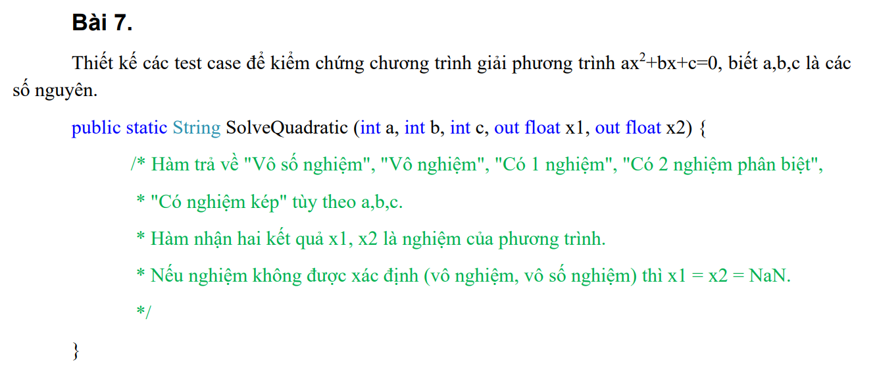
Function Code |  | F09_SEND_AUDIO | Function Name |  |  |  |  |  | Gửi âm thanh
Created By |  | ChatGPT | Executed By |  |  |  |  |  | TBD
Lines of code |  |  | Lack of test cases
Test requirement |  | Kiểm chứng chức năng gửi âm thanh
Passed |  | Failed | Untested |  |  |  |  |  | N/A/B |  |  | Total Test Cases
0 |  | 0 | 8 |  |  |  |  |  | 4 | 2 | 2 | 8

 |  |  | UTCID01 | UTCID02 | UTCID03 | UTCID04 | UTCID05 | UTCID06 | UTCID07 | UTCID08
Condition | Precondition
 |  | Người dùng đã đăng nhập và có cuộc trò chuyện
 | Input
 |  | Tên test | Ghi âm và gửi voice note | Gửi file âm thanh có sẵn | Từ chối quyền micro | Ghi âm quá ngắn | Ghi âm vượt tối đa | Phát lại audio đã gửi | Hủy ghi âm trước khi gửi | Mất mạng khi gửi audio
 |  | Bước thực hiện | Giữ nút ghi âm > nói > thả để gửi | Chọn đính kèm audio > gửi | Nhấn ghi âm > deny quyền microphone | Nhấn ghi âm rồi thả ngay | Ghi âm đến giới hạn tối đa | Nhấn play/pause trên tin nhắn audio | Đang ghi âm > kéo/nhấn Hủy | Ghi âm xong > gửi khi offline
 |  | Dữ liệu test | Duration 5s | MP3/M4A trong giới hạn | Micro permission denied | Duration < min | Duration max+1 | Audio message id hợp lệ | Recording active | Network offline

Confirm | Return
 |  | Expected result | Tin nhắn âm thanh được gửi và phát lại được | Audio hiển thị metadata và phát được | Không ghi âm, hướng dẫn cấp quyền | Không gửi audio rỗng | Ứng dụng dừng ghi hoặc báo giới hạn | Âm thanh phát ổn định, UI đúng trạng thái | Không tạo tin nhắn, dọn file tạm | Tin nhắn không đánh dấu đã gửi, có retry
 |  | Expected message | Đã gửi âm thanh | Đã gửi âm thanh | Không có quyền truy cập micro | Thời lượng ghi âm quá ngắn | Đã đạt thời lượng ghi âm tối đa | Phát âm thanh thành công | Đã hủy ghi âm | Gửi âm thanh thất bại

 | Exception
 |  | Xử lý lỗi nếu có | Không thay đổi dữ liệu sai; hiển thị lỗi rõ ràng và ghi log/API response để debug. | Không thay đổi dữ liệu sai; hiển thị lỗi rõ ràng và ghi log/API response để debug. | Không thay đổi dữ liệu sai; hiển thị lỗi rõ ràng và ghi log/API response để debug. | Không thay đổi dữ liệu sai; hiển thị lỗi rõ ràng và ghi log/API response để debug. | Không thay đổi dữ liệu sai; hiển thị lỗi rõ ràng và ghi log/API response để debug. | Không thay đổi dữ liệu sai; hiển thị lỗi rõ ràng và ghi log/API response để debug. | Không thay đổi dữ liệu sai; hiển thị lỗi rõ ràng và ghi log/API response để debug. | Không thay đổi dữ liệu sai; hiển thị lỗi rõ ràng và ghi log/API response để debug.

 | Log message
 |  | Thông báo/log mong đợi | Đã gửi âm thanh | Đã gửi âm thanh | Không có quyền truy cập micro | Thời lượng ghi âm quá ngắn | Đã đạt thời lượng ghi âm tối đa | Phát âm thanh thành công | Đã hủy ghi âm | Gửi âm thanh thất bại

Result | Type(N : Normal, A : Abnormal, B : Boundary) |  | N | N | A | B | B | N | N | A
 | Passed/Failed |  | U | U | U | U | U | U | U | U
 | Executed Date
 | Defect ID
 | Note |  | Untested - cần execute trên môi trường thật | Untested - cần execute trên môi trường thật | Untested - cần execute trên môi trường thật | Untested - cần execute trên môi trường thật | Untested - cần execute trên môi trường thật | Untested - cần execute trên môi trường thật | Untested - cần execute trên môi trường thật | Untested - cần execute trên môi trường thật

